Лист1
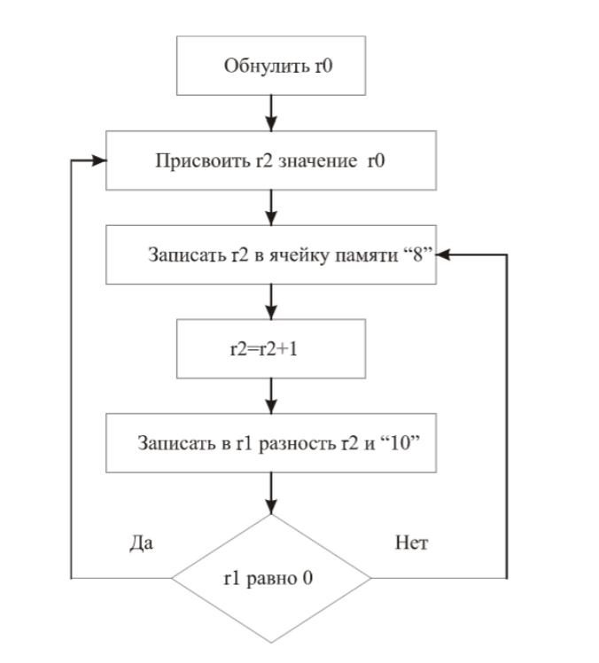
0 | 07 00 00 00 | r3(00)<-r1(00)&(not r2(00))
1 | 10 02 00 00 | r3(02)<-r1(00)+i8(0)
2 | 21 02 00 00 | M[r1(00)+disp32(8)]<-r3(02)
3 | 00 00 00 08 | disp32
4 | 10 02 02 01 | r3(02)<-r1(02)+i8(1)
5 | 11 01 02 0A | r3(01)<-r1(02)-i8(10)
6 | 50 0 9 00 FA | if<(1001 - условие true если Z пред ком =1)> then PC<-PC+i8(-6)
7 | 50 0 0 00 FA | if<0000 - условие всегда true> then PC<-PC+i8(-6)

 |  | Время выполнения одного цикла:
 |  | ~ 400ns + (120ns - на первое действие)

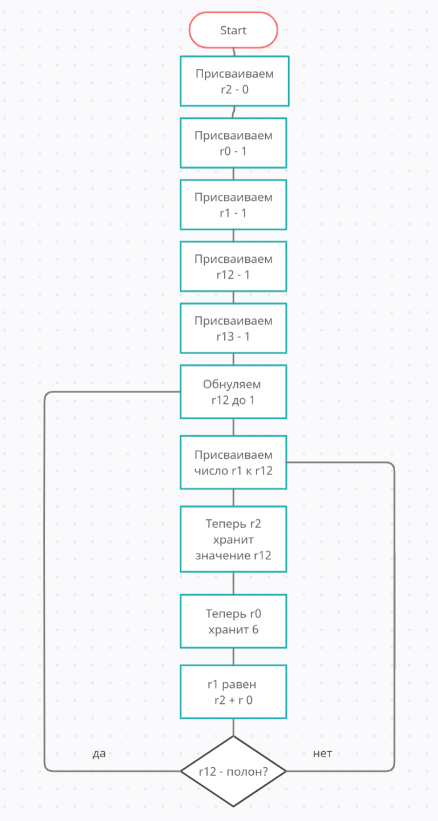

 |  |  | 1111

